CMD
1 | netstat –nao
 | ポートが既に使用されていないか確認しておく
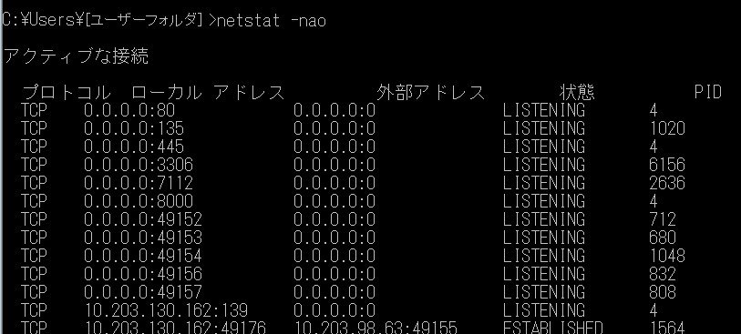

3306が既に使われている

2 | net start <サービス名>
 |  | サービスの起動

3 | sc delete <サービス名>

4 | Tree C:\Downloads\1 /f > E:\Download\Tree\1.txt
 | ※ /f ⇒ ファイル名を一覧に表示すること。

5 | netstat -ano
 | 显示所有的端口占用情况。如图所示：
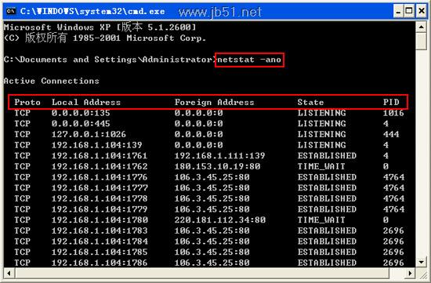

 | netstat -aon|findstr "端口号"
 | 查询指定端口的状态

 | tasklist|findstr "PID号"
 | 查看PID号对应的应用程序

 | taskkill /f /t /im 程序名
 | 杀掉指定程序名的程序

6 | set path > envbackup.txt
 | 导出环境变量到文件

7 | setx path "%path%;C:\nodist\bin"
 | 向系统中追加环境变量(永久)

8 | setx NODIST_PREFIX C:\nodist
 | 永久想系统中追加 NODIST_PREFIX环境变量，值为C:\nodist

9 | call b.bat > log.txt
 | 执行b.bat并且将b.bat打在控制台的log输出到log.txt文件中
 | 建议 b.bat中注释掉@echo off以达到跟踪命令的目的

10 | rem @echo off
 | 注释掉@echo off

